Цінова пропозиція
Додаток №1 до Запиту №2384NM
 | Форма цінової пропозиції

(Назва Учасника), надає свою пропозицію щодо участі у закупівлі парасольок з брендуванням для діяльності Громадських центрів.
Відомості про підприємство |  | Повне найменування учасника – суб’єкта господарювання
 |  | Ідентифікаційний код за ЄДРПОУ або реєстраційний номер облікової картки платника податків
 |  | Реквізити (адреса - юридична та фактична, телефон, факс, телефон для контактів, e-mail, розрахунковий рахунок)
Відомості про особу (осіб), які уповноважені представляти інтереси Учасника |  | (Прізвище, ім’я, по батькові, посада, контактний телефон).
Учасники, для повноцінної участі у закупівлі, ОБОВ’ЯЗКОВО повинні надати зразки виробів, що пропонуються до постачання, відповідно до технічних характеристик, визначених у Додатку №1 до конкурсної документації. Взірці приймаються за адресою м. Київ, вул. Ділова, буд. 3, Національний Комітет Товариства Червоного Хреста України. Їх ненадання є підставою для відхилення пропозиції як такої, що не відповідає умовам закупівлі. Кінцева дата прийняття взірців 27.10.2025р. 18:00.
№ п/п | Технічні характеристики та опис |  |  |  | Кількість, шт | Ціна, за одиницю, (з урахуванням всіх податків і зборів) **** | Вартість, грн., (з урахуванням всіх податків і зборів) ****

 | Запит** |  | Пропозиція Учасника
 |  |  | Вказати технічні характеристики продукції | Візуалізація пропозиції Учасника
1 | Парасолька з брендуванням Тип парасолі: Складний Механізм: Автоматичний (розкриття однією кнопкою) Спиці та каркас: Кількість спиць: 10 Матеріал спиць: карбон Система антивітер: так (спиці гнучкі, не ламаються при сильному вітрі) Ручка: Покриття: софт-тач Купол: Тип тканини: 100% поліестер Колір: темно-сірий або чорний Діаметр розкритого куполу: від 100 см Брендування: логотип Червоного Хреста та напис «Громадський центр» (1–2 кольори, стійке до вологи) Розміри та вага: Довжина парасолі в складеному вигляді: до 40 см Вага парасолі: до 500 г Додатково: Чохол: є, відповідний за розміром та кольором Стійкість друку: брендовані елементи мають бути стійкими до вологи, стирання та впливу сонячного світла Якість матеріалів: тканина, спиці та ручка мають відповідати вимогам міцності та довговічності | 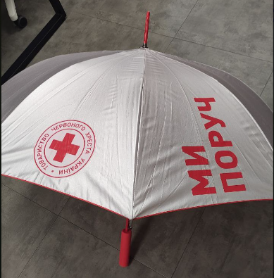 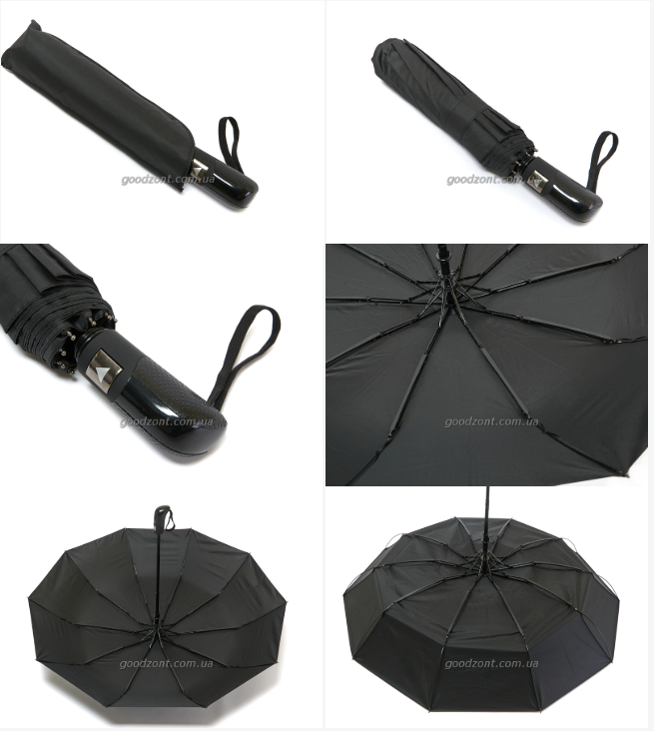 Надана візуалізація парасолі призначена виключно для демонстрації способу нанесення логотипу та напису і не відображає остаточний вигляд готового виробу. | Просимо вказати ТМ, виробника та детальні характеристики запропонованої парасольки. | Просимо надати фізичний (живий) зразок товару для ознайомлення з якістю. Нанесення брендування на зразок не є обов’язковим. | 150 |  | 0.00

Загальна вартість пропозиції, грн |  |  |  |  |  | 0.00
* Товариство Червоного Хреста України є громадською неприбутковою організацією і просить надати максимальні знижки на товар, вказаний у ціновій пропозиції.
** Закупівля здійснюється одним лотом.
*** Макети для друку будуть надані переможцю закупівлі.
**** Вартість доставки має бути врахована у вартість товару.
Умови оплати: ______________________________ (обов’язково заповнити!) Згідно політик ТЧХУ передплата може застосовуватись лише як виключення та становити не більше 50%
Термін поставки готових товарів з брендуванням:____________________________ (календарних днів з дати підписання договору)
Примітка: вартість одиниці продукції та загальну вартість пропозиції потрібно заповнювати у гривнях, зазначаючи цифрове значення, яке має не більше двох знаків після коми.
Ми погоджуємось, що всі витрати, пов’язані з доставкою товару, здійснюються за рахунок Постачальника за наданою в Запиті адресою.
Ми погоджуємося та ознайомлені з умовами типового Договору ТЧХУ (Додаток №3 до Запиту).
Ми погоджуємося з умовами, що Замовник має право розділити дану закупівлю між декількома постачальниками за умови наявності більш вигідних умов на різні позиції.
Ми погоджуємося з умовами, що Ви можете відхилити нашу чи всі надані пропозиції, та розуміємо, що Ви не обмежені у прийнятті будь-якої іншої пропозиції з більш вигідними для Вас умовами.
Ми погоджуємось зафіксувати цінову пропозицію протягом 90 календарних днів з моменту подачі.
Подаючи свою пропозицію ми підтверджуємо повну комплектацію та відповідність умовам зазначеним в Запиті.
Учасники повинні надсилати цінові пропозиції з підписом і печаткою (за наявності)

 | Керівник організації/ФОП:____________________________ ( ____________________)
 | МП підпис ПІБ

